Sheet1
 | 狼人 | 哈皮 | 花魄 | 蛙鬼 | 阿穆特 | 河童 | 凯瑞斯 | 安普莎 | 曼陀罗 | 潘神 | 蜥蜴人 | Momo | 龙宫童子 | 络新妇 | boss走音草 | boss阿穆特 | boss安普沙
待机 | 1 | 1 | x | 1 | 1 | 1 | 1 | 1 | 1 | x | 1 | 1 | 1 | 1 | 1 | 1 | 1
物攻 | 1 | 1 | x | 1 | 1 | 1 | 1 | 1 | 1 | x | 1 | 1 | 1 | 1 | 1 | 1 | 1
法攻 | 1 | 1 | x | 1 | 1 | 1 | 1 | 1 | 1 | x | 1 | 1 | 1 | 1 | 1 | 1 | 1
偷懒 | 1 | 1 | x | 1 | 1 | 1 | 1 | 1 | 1 | x | 1 | 1 | 1 | 1 | 1 | 不放 | 1
死亡 | 抽 | 抽 | x | 抽 | 抽 | 1 | 1 | 抽 | 抽 | x | 抽 | 1 | 1 | 1 | 抽 | 抽 | 抽
胜利 | 抽 | 抽 | x | 抽 | 抽 | 1 | 1 | 抽 | 抽 | x | 抽 | 1 | 1 | 1 | 抽
跑步 | 1 | 1 | x | 1 | 1 | 1 | 1 | 1 | 1 | x | 1 | 1 | 1 | 1 | 1
防御 | 1 | 1 | x | 1 | 1 | 1 | 1 | 1 | 1 | x | 1 | 1 | 1 | 1 | 1 | 1 | 1
受击 | 1 | 1 | x | 1 | 1 | 1 | 1 | 1 | 1 | x | 1 | 1 | 1 | 1 | 1 | 1 | 1
大招 | 1 | 1 | x | 1 | 1 | 1 | 1 | 1 | 1 | x | 1 | 1 | 1 | 1 | 542 | 不放 | 1
受控 |  | 抽 |  |  |  | 抽

集火 | 1 | 1 | x | 1 | 1 | 1 | 1 | 1 | 1 | x | 1 | 1 |  | x |  | 不好点 | 1
照妖 | 1 | 1 | x | 1 | 1 | 1 | 1 | 1 | 1 | x | 1 | 1 |  | x |  | 1 | 1
 | 暗 | 光 | x | 水 | 水 | 水 | 暗 | 暗 | 木 | x | 木 | 光 |  | x |  | 水 | 暗
 |  |  |  |  |  |  |  |  |  |  |  |  |  |  |  |  | 提示未配

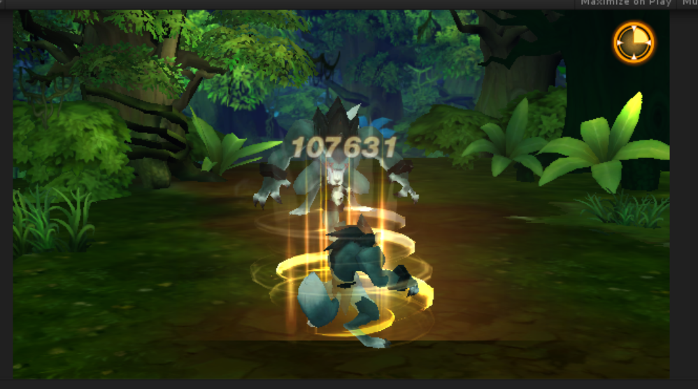

 | 狼人 | 哈皮 | 花魄 | 蛙鬼 | 阿穆特 | 河童 | 凯瑞斯 | 安普莎 | 曼陀罗 | 潘神 | 蜥蜴人 | Momo | 龙宫童子 | 络新妇 | boss走音草
 | x | 565 | x | x | 没盾 | x | 576 | 578 | x | 579 | 567 | 566 | 580 | 568

